エビデンス_メニュー画面
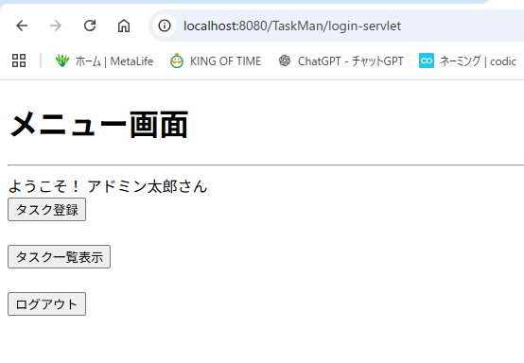
メニュー画面に画面遷移

エビデンス_伏せ字
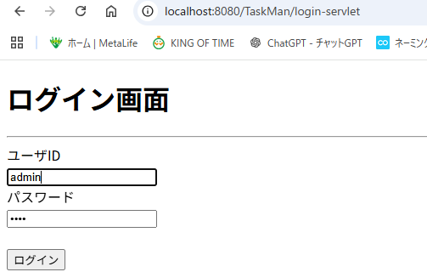
パスワードの入力内容が伏せ字になる。

エビデンス_ログイン失敗
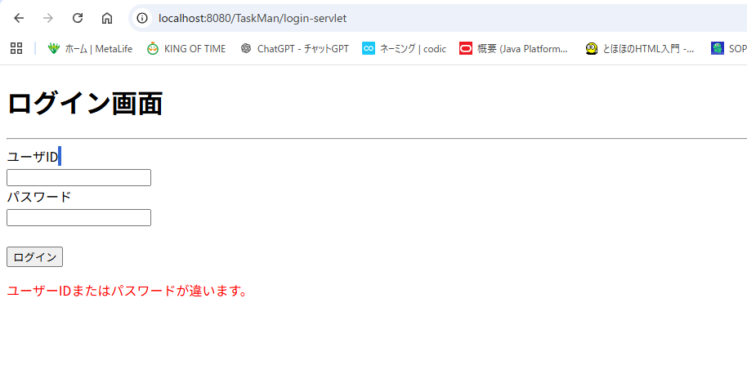
ログイン失敗

